Piano Alimentare senza Conteggi
Dott.ssa Monia Hafsi | Biologa Nutrizionista

nutrizionistamoniahafsi@gmail.com | 351 778 7791

Iscrizione albo n. AA_100670

Piano Alimentare personalizzato per:

 | LUNEDì |  | MARTEDì |  |  | MERCOLEDì |  | GIOVEDì |  | VENERDì |  | SABATO |  | DOMENICA

Colazione | Indicazione | Uova |  | Indicazione | Legumi | Indicazione | Latticini | Indicazione |  | Indicazione |  | Indicazione |  | Indicazione

 | Esempio |  |  | Esempio |  | Esempio |  | Esempio |  | Esempio |  | Esempio |  | Esempio

 | Farina di avena | 2 |  | Pasta all'uovo | 2 | Pasta all'uovo | 2 | Pasta all'uovo | 2 | Pasta all'uovo | 2 | Pasta all'uovo | 2 | Pasta all'uovo | 2

 | Note |  |  | Note |  | Note |  | Note |  | Note |  | Note |  | Note

Spuntino | Pasta all'uovo | 2 |  | Pasta all'uovo | 2 | Pasta all'uovo | 2 | Pasta all'uovo | 2 | Pasta all'uovo | 2 | Pasta all'uovo | 2 | Pasta all'uovo | 2

 | Note |  |  | Note |  | Note |  | Note |  | Note |  | Note |  | Note

Pranzo | Indicazione |  |  | Indicazione |  | Indicazione |  | Indicazione |  | Indicazione |  | Indicazione |  | Indicazione

 | Esempio |  |  | Esempio |  | Esempio |  | Esempio |  | Esempio |  | Esempio |  | Esempio

 | Pasta all'uovo | 2 |  | Pasta all'uovo | 2 | Pasta all'uovo | 2 | Pasta all'uovo | 2 | Pasta all'uovo | 2 | Pasta all'uovo | 2 | Pasta all'uovo | 2

 | Note |  |  | Note |  | Note |  | Note |  | Note |  | Note |  | Note

Spuntino

 | Note |  |  | Note |  | Note |  | Note |  | Note |  | Note |  | Note

Cena | Indicazione |  |  | Indicazione |  | Indicazione |  | Indicazione |  | Indicazione |  | Indicazione |  | Indicazione

 | Esempio |  |  | Esempio |  | Esempio |  | Esempio |  | Esempio |  | Esempio |  | Esempio

 | Pasta all'uovo | 2 |  | Pasta all'uovo | 2 | Pasta all'uovo | 2 | Pasta all'uovo | 2 | Pasta all'uovo | 2 | Pasta all'uovo | 2 | Pasta all'uovo | 2

 | Note |  |  | Note |  | Note |  | Note |  | Note |  | Note |  | Note

Pre Nanna

 | Note |  |  | Note |  | Note |  | Note |  | Note |  | Note |  | Note

Indicazioni Generali
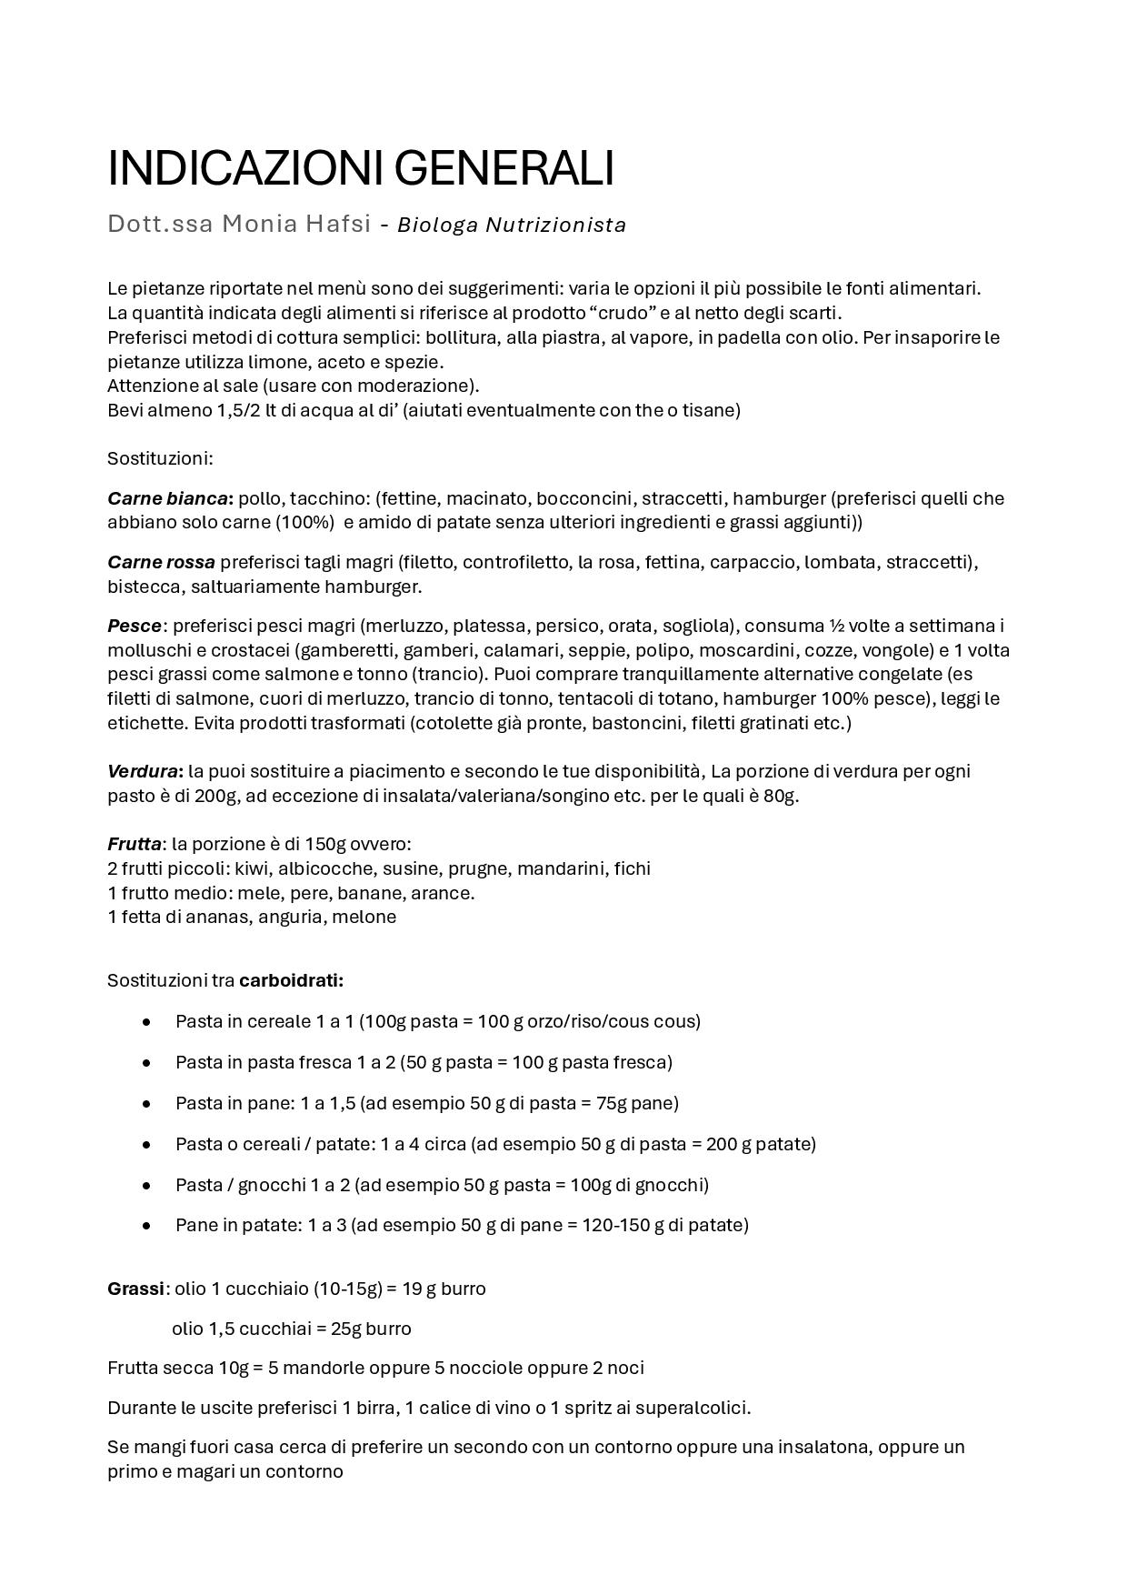
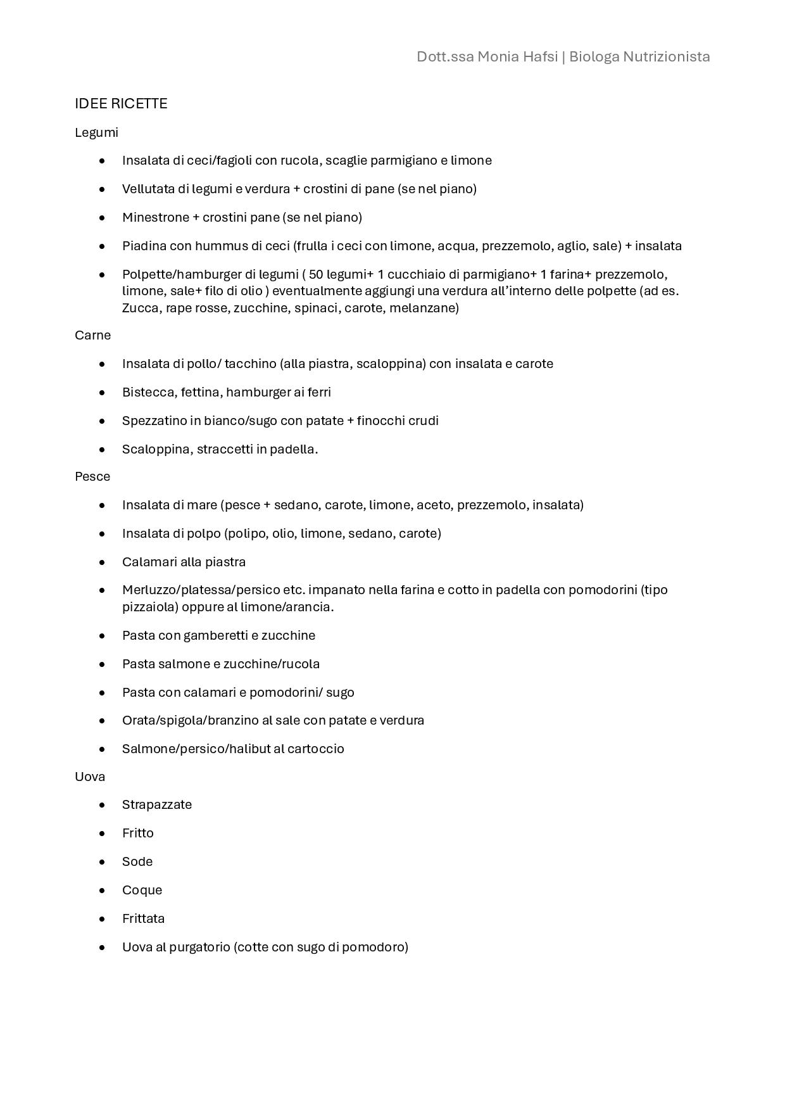
Dott.ssa Monia Hafsi | Biologa Nutrizionista
nutrizionistamoniahafsi@gmail.com | 351 778 7791
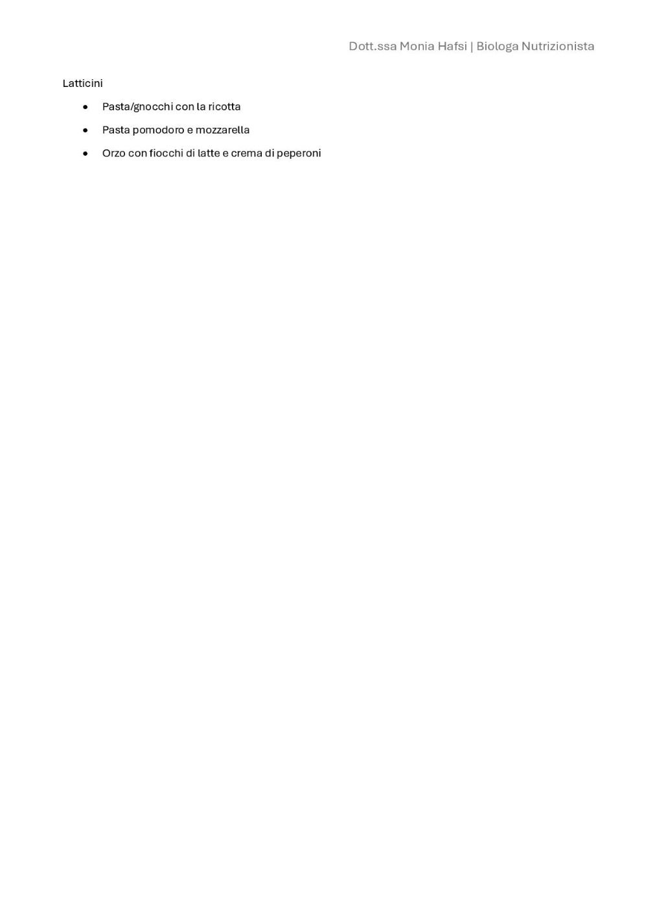
Dott.ssa Monia Hafsi | Biologa Nutrizionista
nutrizionistamoniahafsi@gmail.com | 351 778 7791
Iscrizione albo n. AA_100670
Iscrizione albo n. AA_100670

